КПБ
ООО «МИРАНДА ТЕКСТИЛЬ»

 |  |  |  |  |  |  |  |  | KUR
№ | Наименование | Изображение | Размеры | Ткань, состав | Цена нал. | Цена б/нал. | Цена нал. | Цена б/нал. | 70.00
КОМПЛЕКТЫ ПОСТЕЛЬНОГО БЕЛЬЯ
1 | КПБ "Cатин" упаковка "КНИГА" из ПВХ
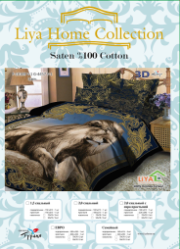
 | KBP080 - 1,5 сп. |  | простыня 150х215 - 1шт. пододеяльник 150х215 - 1шт. наволочка 70х70 - 2шт. | Сатин (хлопок 100%, Турция) плотность 130 г/м2 | 1,260 | 1,323 | 18.00 $ | 18.90 $
 | KBP081 - 2 сп. с евро простыней |  | простыня 220х240 - 1шт. пододеяльник 180х215 - 1шт. наволочка 70х70 - 2шт. наволочка 50х70 c "ушками" - 2шт. | Сатин (хлопок 100%, Турция) плотность 130 г/м2 | 1,890 | 1,911 | 26.00 | 27.30 $
 | KBP082 - Евро |  | простыня 220х240 - 1шт. пододеяльник 220х240 - 1шт. наволочка 70х70 - 2шт. наволочка 50х70 c "ушками" - 2шт. | Сатин (хлопок 100%, Турция) плотность 130 г/м2 | 1,890 | 1,985 | 27.00 $ | 28.35 $
 | KBP083 - Семейный |  | простыня 220х240 — 1шт. пододеяльник 150х215-2 шт. наволочка 70х70 — 2шт. наволочка 50х70 c "ушками" - 2шт. | Сатин (хлопок 100%, Турция) плотность 130 г/м2 | 2,240 | 2,352 | 32.00 $ | 33.60 $
2 | КПБ "Поплин" упаковка "КНИГА"
 | KBP021 - 1,5 сп. | 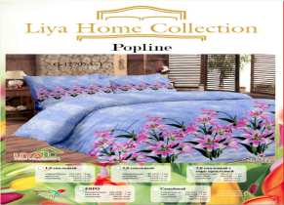 | простыня 150х215 - 1шт. пододеяльник 150х215 - 1шт. наволочка 70х70 - 2шт. | Поплин (хлопок 100%, Турция) плотность 125 г/м2 | 854 | 897 | 12.20 $ | 12.81 $
 | KBP022 - 2 сп. |  | простыня 180х215 - 1шт. пододеяльник 180х215 - 1шт. наволочка 70х70 - 2шт | Поплин (хлопок 100%, Турция) плотность 125 г/м2 | 980 | 1,029 | 14.00 $ | 14.70 $
 | KBP023 - 2 сп. с евро простыней |  | простыня 220х240 - 1шт. пододеяльник 180х215 - 1шт. наволочка 70х70 - 2шт. | Поплин (хлопок 100%, Турция) плотность 125 г/м2 | 1,050 | 1,103 | 15.00 $ | 15.75 $
 | KBP024 - Семейный |  | простыня 220х240 — 1шт. пододеяльник 150х215-2 шт. наволочка 70х70 — 2шт. | Поплин (хлопок 100%, Турция) плотность 125 г/м2 | 1,386 | 1,455 | 19.80 $ | 20.79 $
 | KBP025 - Евро |  | простыня 220х240 - 1шт. пододеяльник 220х240 - 1шт. наволочка 70х70 - 2шт. | Поплин (хлопок 100%, Турция) плотность 125 г/м2 | 1,225 | 1,286 | 17.50 $ | 18.38 $
3 | КПБ "Креатон"- Турецкая бязь, упаковка "КНИГА"
 | KBP011 - 1,5 сп. | 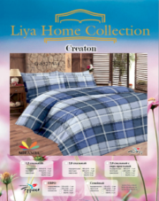 | простыня 150х215 - 1шт. пододеяльник 150х215 - 1шт. наволочка 70х70 - 2шт. | Поликоттон (хлопок 70%, 30 п/э, Турция) плотность 115 г/м2 | 798 | 838 | 11.40 $ | 11.97 $
 | KBP012 - 2 сп. |  | простыня 180х215 - 1шт. пододеяльник 180х215 - 1шт. наволочка 70х70 - 2шт | Поликоттон (хлопок 70%, 30 п/э, Турция) плотность 115 г/м2 | 910 | 956 | 13.00 $ | 13.65 $
 | KBP013 - 2 сп. с евро простыней |  | простыня 220х240 - 1шт. пододеяльник 180х215 - 1шт. наволочка 70х70 - 2шт. | Поликоттон (хлопок 70%, 30 п/э, Турция) плотность 115 г/м2 | 980 | 1,029 | 14.00 $ | 14.70 $
 | KBP014 - Семейный |  | простыня 220х240 — 1шт. пододеяльник 150х215-2 шт. наволочка 70х70 — 2шт. | Поликоттон (хлопок 70%, 30 п/э, Турция) плотность 115 г/м2 | 1,288 | 1,352 | 18.40 $ | 19.32 $
 | KBP015 - Евро |  | простыня 220х240 - 1шт. пододеяльник 220х240 - 1шт. наволочка 70х70 - 2шт. | Поликоттон (хлопок 70%, 30 п/э, Турция) плотность 115 г/м2 | 1,135 | 1,192 | 16.22 $ | 17.03 $
4 | КПБ "Ранфорс"- полипоплин, упаковка "КНИГА"
 | KBP031 - 1,5 сп. | 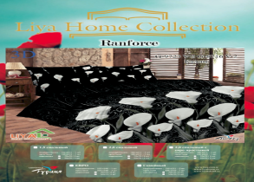 | простыня 150х215 - 1шт. пододеяльник 150х215 - 1шт. наволочка 70х70 - 2шт. | ранфорс (хлопок 80%, 20 п/э Турция) плотность 115 г/м2 | 798 | 838 | 11.40 $ | 11.97 $
 | KBP032 - 2 сп. |  | простыня 180х215 - 1шт. пододеяльник 180х215 - 1шт. наволочка 70х70 - 2шт | ранфорс (хлопок 80%, 20 п/э Турция) плотность 115 г/м2 | 910 | 956 | 13.00 $ | 13.65 $
 | KBP033 - 2 сп. с евро простыней |  | простыня 220х240 - 1шт. пододеяльник 180х215 - 1шт. наволочка 70х70 - 2шт. | ранфорс (хлопок 80%, 20 п/э Турция) плотность 115 г/м2 | 980 | 1,029 | 14.00 $ | 14.70 $
 | KBP034 - Семейный |  | простыня 220х240 — 1шт. пододеяльник 150х215-2 шт. наволочка 70х70 — 2шт. | ранфорс (хлопок 80%, 20 п/э, Турция) плотнность 115 г/м2 | 1,260 | 1,323 | 18.00 $ | 18.90 $
 | KBP035 - евро |  | простыня 220х240 - 1шт. пододеяльник 220х240 - 1шт. наволочка 70х70 - 2шт. | ранфорс (хлопок 80%, 20 п/э, Турция) плотнность 115 г/м2 | 1,135 | 1,192 | 16.22 $ | 17.03 $
5 | КПБ детские из поплина , тм "LIYAHOME", упаковка-книжка
 | КПБ Детский - 1.5сп |  | простыня 150х215 - 1шт. пододеяльник 150х215 - 1шт. наволочка 70х70 - 1шт. | Поплин (хлопок 100%, Турция) плотность 115 г/м2 | 854 | 897 | 12.20 $ | 12.81 $
6 | КПБ "Поплин" EKONOM
 | KBP071 - 1,5 сп. |  | простыня 150х215 - 1шт. пододеяльник 150х215 - 1шт. наволочка 70х70 - 2шт. | Поплин (хлопок 100%, Турция) плотность 125 г/м2 | 0 | 0 | 0.00 $ | 0.00 $
 | KBP072 - 2 сп. |  | простыня 180х215 - 1шт. пододеяльник 180х215 - 1шт. наволочка 70х70 - 2шт | Поплин (хлопок 100%, Турция) плотность 125 г/м2 | 0 | 0 | 0.00 $ | 0.00 $
 | KBP073 - 2 сп. с евро простыней |  | простыня 220х240 - 1шт. пододеяльник 180х215 - 1шт. наволочка 70х70 - 2шт. | Поплин (хлопок 100%, Турция) плотность 125 г/м2 | 0 | 0 | 0.00 $ | 0.00 $
 | KBP074 - Евро |  | простыня 220х240 - 1шт. пододеяльник 220х240 - 1шт. наволочка 70х70 - 2шт. | Поплин (хлопок 100%, Турция) плотность 125 г/м2 | 0 | 0 | 0.00 $ | 0.00 $
7 | КПБ "Сатин" ЭЛИТ
 | KBP050 - макси Евро |  | простыня 240*260см.-1шт. пододеяльник 220*240см.-1шт. наволочка 70*70см.-2 шт. и 50*70см. -2 шт. | Сатин (хлопок 100%, Турция) | 2,240 | 2,352 | 32.00 $ | 33.60 $
8 | КПБ "Бамбук"ЭЛИТ
 | KBP060 - макст Евро |  | простыня 240*260см.-1шт. пододеяльник 220*240см.-1шт. наволочка 70*70см.-2 шт. и 50*70см. -2 шт. | Бамбук (бамбук 100%, Турция) | 2,940 | 3,087 | 42.00 $ | 44.10 $
9 | КПБ "ЛЕТО"
 | KBP004 - ЛЕТО 1,5 сп. |  | простыня 160х240 покрывало 160х230 наволочка 50х70 - 1 шт./70х70 -2 |  | 1,183 | 1,242 | 17.40 $ | 18.27 $
 | 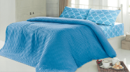 |  | )
10 | КПБ "ЗИМА"
 | KBP008 - ЗИМА |  | простыня 240*260см.-1шт. пододеяльник 200*220см. - 1 шт. наволочка 70*70 см. - 2шт. и 50*70 см. - 2шт. | Хлопок 100% (простыня и наволочка 50*70, Велсофт (пододеяльник и наволочка 70*70 | 3,654 | 3,837 | 52.20 $ | 54.81 $
11 | КПБ "Фланель"
 | KBP007 - FLANEL |  | простыня 200*220 пододельник 160*200 наволочка 50*70 - 2шт. | хлопок 100% Турция | 1,827 | 1,918 | 26.10 $ | 27.41 $

покрывала+ коврики
ООО «МИРАНДА ТЕКСТИЛЬ»

 | Прайс-лист на 01.10.2015. ЦЕНЫ ДЕЙСТВИТЕЛЬНЫ ПРИ КУРСЕ ДОЛЛОРА НЕ ВЫШЕ |  |  |  |  |  |  |  | KUR
№ | Наименование | Изображение | Размеры | Ткань, состав | Цена нал. | Цена б/нал. | Цена нал. | Цена б/нал. | 70.00
ПОКРЫВАЛА
1 | Покрывала
 | PIKE4 - Вельвет-махра 1,5 сп |  | 160*220 см | (50% хлопок,50 % велсофт, Турция) Жаккардовая выроботка прин "Версаче" Цвета в ассортименте. | 1,117 | 1,173 | 15.95 $ | 16.75 $
 | PIKE5 - Вельвет-махра 2сп |  | 200х220 см |  | 1,320 | 1,386 | 18.85 $ | 19.79 $
 | PIKE6 - Покрывало бамбук 2 сп. | 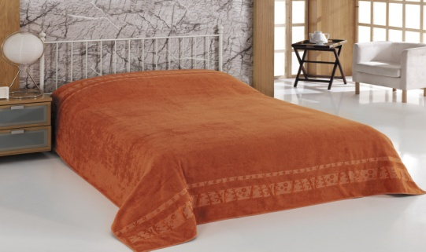 | 200*220 см | (бамбук 70% , хлопок 30%, Турция ) Покрывало упаковано в подарочную коробку с ручкой. Цвета в ассортименте. | 1,726 | 1,812 | 24.65 $ | 25.88 $
 | PIKE7 -Покрывало ЛЕТО |  | 200х230 | Хлопок 100% Вафля. | 463 | 486 | 7.98 $ | 8.38 $

 | PIKE9 - Покрывало бамбук 2 сп. |  | 200х220 | (бамбук 100% Турция ) Вафля. Упакованно в подарочную упаковку. | 1,380 | 1,449 | 20.30 $ | 21.32 $
КОВРИКИ
2 | Коврики
 | PASPAS1 - Коврик "Ножки" на резиновой основе | 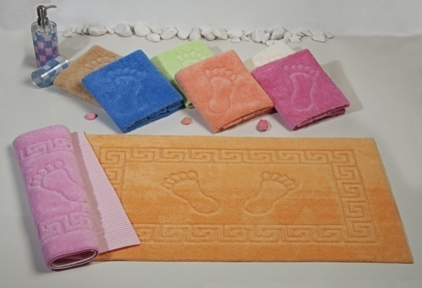 | 50*70 см | 100% п.э (сверху велсофт, низ резиновое покрытие ) упаковка 12 шт разных цветов. | 1,583 | 1,663 | 22.62 $ | 23.75 $
 | PASPAS2 - Коврик "Ножки" |  | 50*70 см | 100% х.л упаковка 12 шт. 6 цветов в упаковке. | 1,624 | 1,705 | 23.20 $ | 24.36 $
 | PASPAS3 - |  | Набор для ванной 3 предмета. |  | 1,015 | 1,066 | 14.50 $ | 15.23 $
ОДЕЯЛО
3 | ОДЕЯЛО
 | OD 001- 1,5 сп | 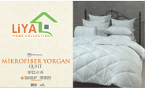 | 150х215 Турция |  | 863 | 907 | 12.33 $ | 12.95 $
 | OD 002 - 2 сп |  | 190х215 турция |  | 1,096 | 1,151 | 15.66 $ | 16.44 $

полотенца + сауна
ООО «МИРАНДА ТЕКСТИЛЬ»

 | Прайс-лист на 07.12.2015. ЦЕНЫ ДЕЙСТВИТЕЛЬНЫ ПРИ КУРСЕ ДОЛЛОРА НЕ ВЫШЕ |  |  |  |  |  |  |  | KUR
№ | Наименование | Изображение | Размеры | Ткань, состав | Цена нал. | Цена б/нал. | Цена нал. | Цена б/нал. | 70.00
ПОЛОТЕНЦА
1 | Полотенца
 | NB003 - Набор полотенец махра вышивка хлопок | 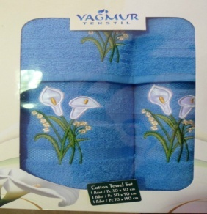 | Набор полотенец 100%хл. 70Х90 - 1шт, 50х90 - 1шт, 30х50-1шт. (Цвета в ассортименте) | хлопок 100%, Турция | 609 | 639 | 8.70 $ | 9.14 $
 | NB005 - Набор полотенец в коробке бамбук | 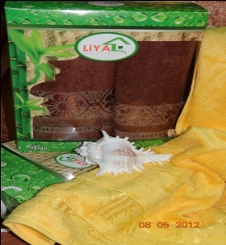 | Набор полотенец бамбук. 70х140-1шт, 50х90-1 шт. (Цвета в ассортименте) | бамбук 100%, Турция | 609 | 639 | 8.70 $ | 9.14 $
 | NB007- Полотенце в коробке хлопок (роза) |  | Полотенце "роза" - 100% хл. | хлопок 100%, Турция | 223 | 234 | 3.19 $ | 3.35 $
 | NB007- Полотенце в коробке хлопок (роза) |  |  | хлопок 100%, Турция | 223 | 234 | 3.19 $ | 3.35 $
 | NB008 - Полотенце хлопок |  | 50*90 | хлопок 100% пл. 550 гр/м2упакованы по 6шт. В сумочке. | 913 | 959 | 13.05 $ | 13.70 $
 | NB009 - Полотенце хлопок |  | 70*140 см |  | 1,827 | 1,919 | 26.10 $ | 27.41 $
 | NB010 - Полотенце бамбук |  | 50*90 см | бамбук 70%, хлопок 30% упакованы по 6 шт в сумочке | 1,218 | 1,279 | 17.40 $ | 18.27 $
 | NB011 - Полотенце бамбук |  | 70*140 см |  | 2,436 | 2,558 | 34.80 $ | 36.54 $
 | NB012 - Набор полотенец в коробке хлопок |  | 50х90 - 1 шт, 70х140 - 1 шт | хлопок 100%, Турция | 559 | 587 | 7.98 $ | 8.38 $
 | NB016- Набор полотенец в коробке хлопок |  | 50х90 - 1 шт, 70х140 - 1 шт | хлопок 100%, Турция | 559 | 587 | 7.98 $ | 8.38 $
Кухонное
2 | Кухонное
 | KYX001 - Полотенце кухонное махра |  | 30х40 см | хлопок 100%, махра упаковка - 12 шт. | 568 | 596 | 8.12 $ | 8.53 $
 | KYX002- Полотенце кухонное махра |  | 50х50 см | хлопок 100%, махра упаковка - 12 шт. | 761 | 799 | 10.88 $ | 11.42 $
 | KYX003 - Полотенце кухонное махра |  | 45х65 см | хлопок 100%, махра упаковка - 12 шт. | 812 | 853 | 11.60 $ | 12.18 $
 | KYX005 - Набор полотенец кухонное кофе вафельное |  | 50х70 6 шт. вафля расцветки кофейные и цветы | хлопок 100%, Турция | 264 | 277 | 3.77 $ | 3.96 $
 | KYX006 - Набор полотенец кухонное вышивка вафельное пл.500г/м |  | 50х70-3 шт. вафля пл. 350 гр. 3шт. | хлопок 100%, Турция | 234 | 246 | 3.34 $ | 3.51 $
 | KYX008 - Набор полотенец кухонное чашки ваф. |  | 50х70-6 шт. пл. 350 гр 6 шт. | хлопок 100%, Турция | 406 | 426 | 5.80 $ | 6.09 $
 | KYX010 - Набор полотенец кухонное махра |  | 30х50 махра 3 шт. расцветки в ассортименте, упаковка сумочкой с ручкой. | хлопок 100%, Турция | 223 | 234 | 3.19 $ | 3.35 $
 | KYX012 - Набор полотенец в коробке бамбук |  | 30х50-6 шт махра. | бамбук 100%, Турция | 508 | 533 | 7.25 $ | 7.61 $
 | KYX014 - Набор полотенец кухонное бамбук |  | 40*60 - 3 шт. бамбук вафля. Расцветки в ассортименте | бамбук 100%, Турция | 223 | 234 | 3.19 $ | 3.35 $
 | KYX015 - Набор полотенец кухонное бамбук |  | 40*60 - 6 шт бамбук вафля. Расцветки в ассортименте | бамбук 100%, Турция | 406 | 426 | 5.80 $ | 6.09 $
 | KYX016 - Набор полотенец кухонное вафельное |  | 45х70 - 7 шт. вафля. " НЕДЕЛЬКА" | хлопок 100%, Турция | 508 | 533 | 7.25 $ | 7.61 $
 | KYX018 - Набор полотенец кухонное махра |  | 70*70 махра. Расцветки в ассортименте. | хлопок 100%, Турция | 228 | 239 | 3.26 $ | 3.42 $
Скатерть
3 | Скатерть
 | CK001 - Скатерть назли с вышивкой |  | Скатерть размер-160*220 см с вышивкой на уголках и вышитым панно в центре стола, окантована круживом. Упакована в коробку. Водоотталкивающее покрытие. Ткань сатин. |  | 863 | 906 | 12.33 $ | 12.95 $
 | CK002 - Скатерть кдк сатин кружево |  | Скатерть -160*220 см окантована круживом. Упакована в коробку Водоотталкивающие покрытие. Ткань сатин. |  | 762 | 800 | 10.88 $ | 11.42 $
 | CK004 - Скатерть | 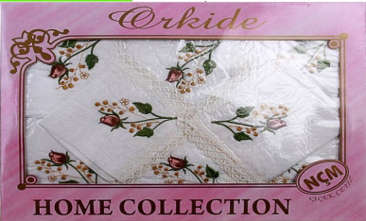 | Скатерть -160*220 см с вышивкой на скатерти и салфетках, окантована круживом. Ткань жатка. Упакована в коробку. |  | 660 | 693 | 9.43 $ | 9.90 $
 | CK005 - Скатерть |  | Скатерть -160*220 см с пришитыми бантиками или цветочками на скатерти и салфетках, окантована круживом. Ткань жатка. Упакована в коробку. |  | 538 | 565 | 7.69 $ | 8.07 $
 | CK007 - Скатерть | 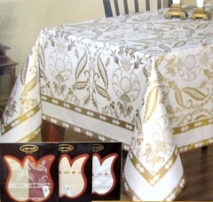 | Скатерть размер -160*220 см с рисунком. С тефлоновом и водоотталкивающим покрытиемю. Упакована в коробку |  | 1,015 | 1,066 | 14.50 $ | 15.23 $
 | CK008 - Скатерть (круглая) |  | Скатерть - 160*160 см круглая. Золото или серебро расцветки. С тефловои и водоотталкивающим покрытием. Упакована в плотный пакет с вкладышем. |  | 356 | 373 | 5.08 $ | 5.33 $
 | CK009 - Скатерть |  | Скатерть - 160*160 см прямоугольная. Золото или серебро расцветки. С тефловои и водоотталкивающим покрытием. Упакована в плотный пакет с вкладышем. |  | 406 | 426 | 5.80 $ | 6.09 $
 | СК013 - Скатерть |  | Скатерть размер -160х220 "Доллор". С тефлоновом и водоотталкивающим покрытием. Упакована в коробку. |  | 1,320 | 1,385 | 18.85 $ | 19.79 $
 | CK014 - Скатерть ED 01 |  | Скатерть размер -160*220 см с рисунком. С тефлоновом и водоотталкивающим покрытиемю. Упакована в коробку |  | 1,015 | 1,066 | 14.50 $ | 15.23 $
 | CK015 - Скатерть FLOC | 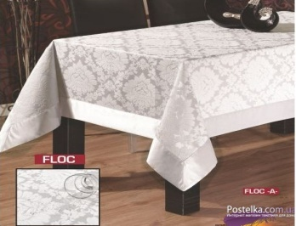 | Скатерть размер - 160х220 см. с жаккардовой выработкой. С тефлоновом и водоотталкивающим покрытием. Упакована в коробку. |  | 2,132 | 2,238 | 30.45 $ | 31.97 $
 | CK016 - Скатерть с салфетками BUTA | 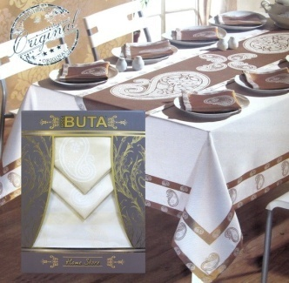 | Скатерть с салфетками размер - 160х220 см. с нанесенным рисунком. С тефлоновом и водоотталкивающим покрытием. Упакована в коробку. |  | 1,827 | 1,918 | 26.10 $ | 27.41 $
 | CK017 - Скатерть (овальная) |  | Скатерть - 160*160 см овальная. Золото или серебро расцветки. С тефловои и водоотталкивающим покрытием. Упакована в плотный пакет с вкладышем. |  | 406 | 426 | 5.80 $ | 6.09 $
 | CK018 - Скатерть |  | 160*220 см |  | 1,117 | 1,172 | 15.95 $ | 16.75 $
 | CK019 - Скатерть |  | 160*220 см |  | 711 | 746 | 10.15 $ | 10.66 $
ФАРТУК
4 | ФАРТУК
 | ONLUK1 - Фартук (вверх махра, низ клеенка) |  | Фартук упакрвка 12 шт. низ клеенка верх махра |  | 1,083 | 1,137 | 15.47 $ | 16.24 $
 | ONLUK2 - |  | Набор Фартук + салфетка |  | 381 | 400 | 5.44 $ | 5.71 $
НАБОРЫ ДЛЯ САУНЫ
5 | Наборы для сауны
 | SAUNA1 - Набор для сауны женский |  | (хлопок 100%) 3 пердмета -большое полотенце с карманом, полотенце на готову, тапочки |  | 609 | 639 | 8.70 $ | 9.14 $
 | SAUNA2 - Набор для сауны мужской |  | (хлопок 100%) 3 пердмета- большое полотенце с карманом, полотенце 50х90, тапочки |  | 711 | 746 | 10.15 $ | 10.66 $

